01
1. |  |  | 1p./


 |  | csillapításra

 |  | áthallásra

 | X | beiktatási veszteségre

 |  | zajok kábelre kifejtett hatására

 |  | RFI problémák megnyilvánulására

02
2. | Milyen távolságra vihetjük általában el az STP kábeleket! |  |  | 1p./

 | X | 100 m

 |  | 500 m

 |  | 1000 m

 |  | 200 m

 |  | 3000 m

 | Milyen eszközöket lát a képen? |  |  | 3p./
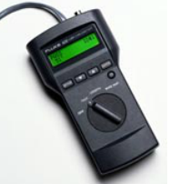
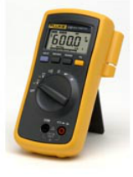
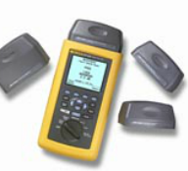

 | Kábelteszter |  | Multiméter |  | Kábelteszter

03
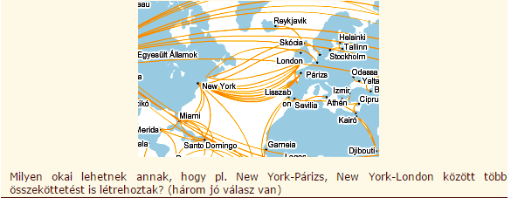
3. |  |  | 3p./

 | X | redundancia

 |  | sávszélesség növelése

 | X | tartalék jövőbeni bővítéshez

 |  | hálózatfelügyelet egyszerűsítése

 | X | hálózati szolgáltatások FTP, HTTP, E-MAIL stb. összeköttetésének biztosítása

05
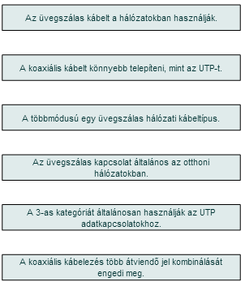
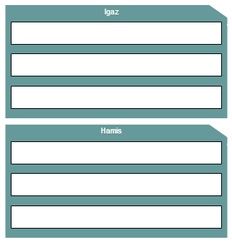
5. | Kösse össze a megfelelő részeket! | 6p./

06
6. | Milyen csatlakozó típusokat lát a képen? |  | 2p./

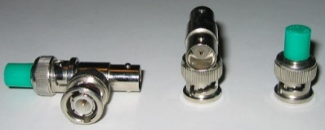
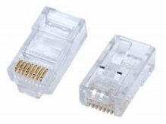

 | Ethernet | Koaxiális

07
7. | Milyen kábeltípusok láthatóak a képen? |  |  | 3p./

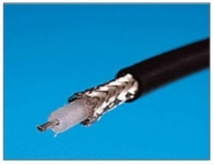
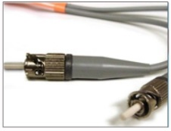
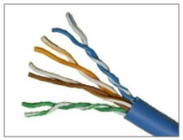

 | Koaxiális | Opikai | Csavart érpáras

08
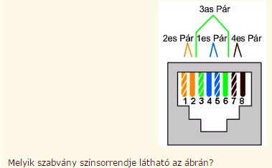
8. |  |  | 1p./

 |  | TIA 238

 |  | EIA/TIA568B

 | X | EIA/TIA568A

 |  | EIA632

 |  | IETF560

11
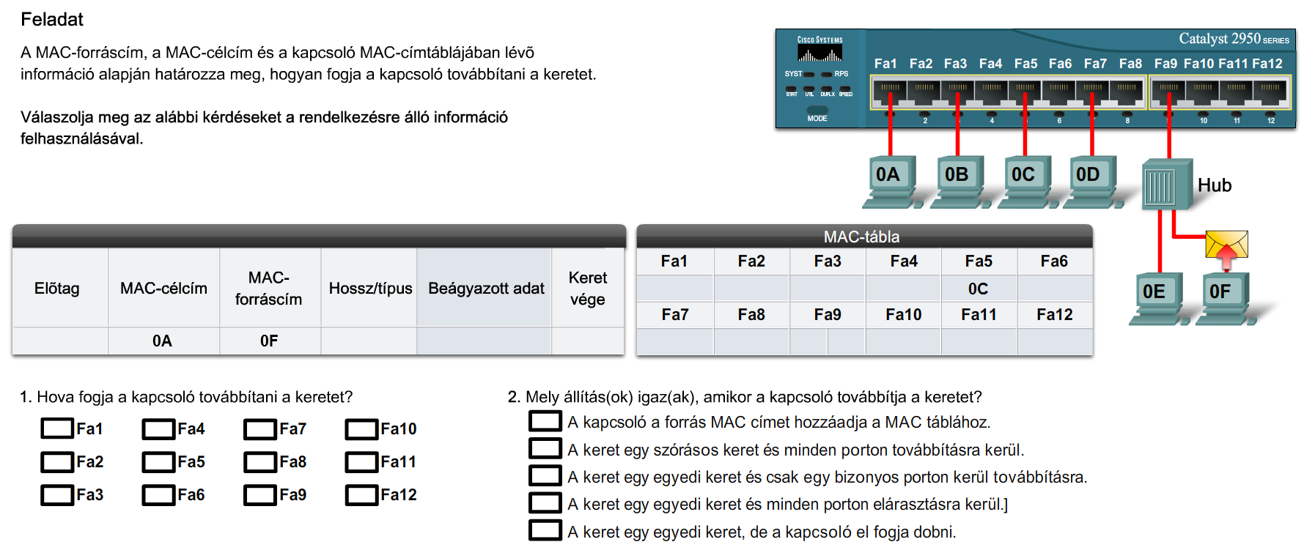
11.
 | …p./

12
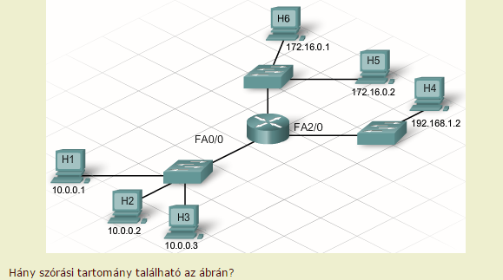
12. |  |  | 1p./

 |  | 1

 |  | 2

 | X | 3

 |  | 4

 |  | 9

13
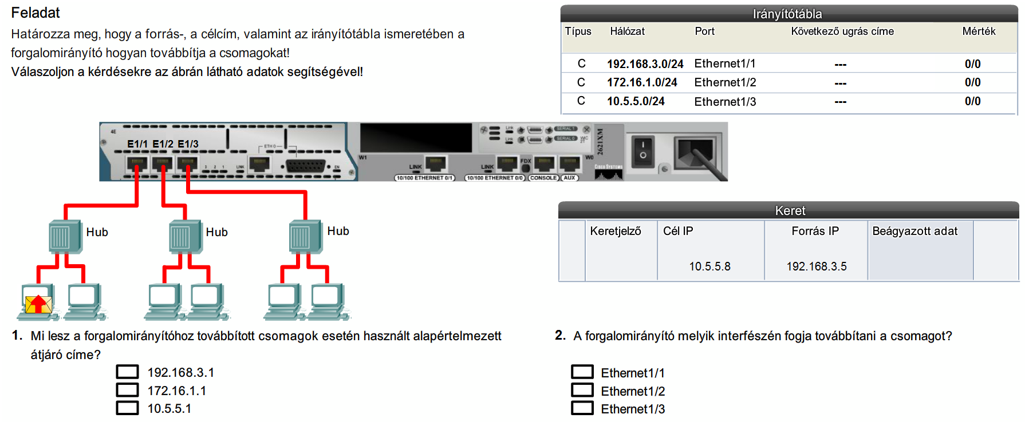
13. | 2p./

14
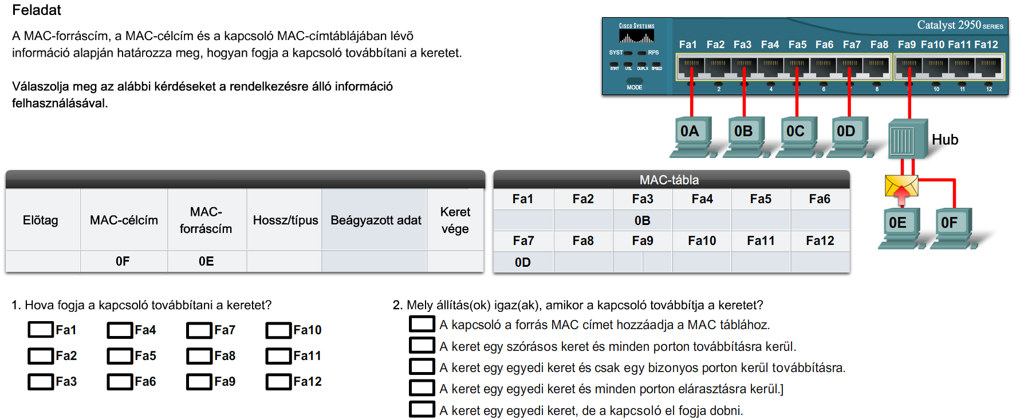
14. | …..p./

18
18. |  | 1p./

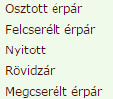

 | X

19
19. |  | 1p./



 | X

 | Milyen alapon hozzák meg döntéseiket a forgalomirányítók? | 1p./



 | X

20
20. | Írja le röviden mi a különbség a szórásos üzenet és az ARP üzenet között? KI küldi, hogy küldi, kinek küldi? | 2p./

 | A szórásos üzenet esetében egy számítógép mindenkinek küldi az üzenetet, ARP üzenet esetében, viszont egyedi keretről van szó, ami csak bizonyos eszköznek/eszközöknek továbbítanak.

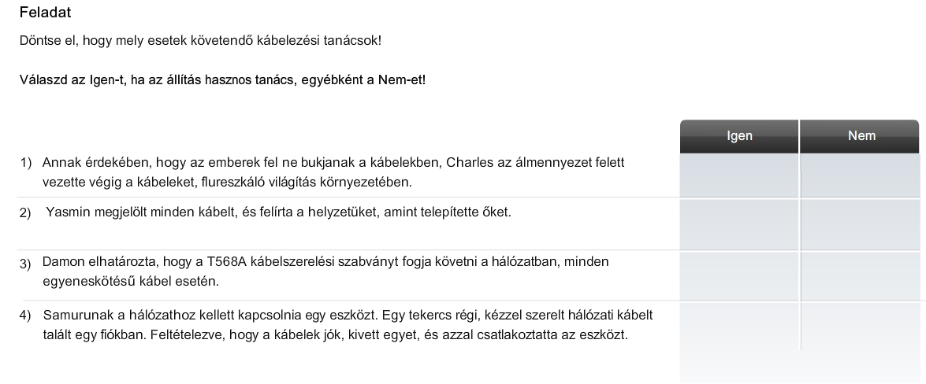
 |  |  | 4p./

